App
no | Issue | Description | Priority | Comment(김예건 사원) | MANGOSLAB
1 | Copies 설정 | 프린트시 항상 1장만 출력되도록 설정(Copies=1) | A |  | 금일 수정
2 | 템플릿 불러오기시 Crash 발생 | 템플릿 불러오기시 Crash 발생(권한 이슈) | A |  | 금일 수정
3 | 메모 불러오기시 이전 메모 내용 보임 | 메모 저장(1)후 다시 수정한다음 저장(2). 그리고 다시 불러오기 버튼을 누르면 첫번째 저장(1)한 메모의 Preview 가 보임 | A |  | ~6/22 까지 수정
4 | 템플릿 카테고리 생성 | 템플릿을 카테고리별로 분류 | B |  | ~6/22 까지 수정
5 | 텍스트 출력 이슈 | 텍스트 출력시 화면과 출력물의 위치가 다름 | A |  | 현상태 유지후 추후 업데이트
6 | Italic, Underline 등 Text Effect | 단어별로 Text effect 이 적용되도록 수정필요 | C |  | 일단 Bold 만 적용후 추후 업데이트
7 | Roll-over 메시지 추가 | 메뉴 위에 마우스를 올려놨을때(roll-over) 팝업 설명 필요(ex, 저장, 새 메모 등) | C |  | ~6/22 까지 수정
8 | 화면 깜빡임 이슈 | 상단 메뉴가 생길때 깜빡임 증상 해결 필요 | B |  | 수정가능방법 지속 검토필요
9 | 템플릿 및 메모 비율 깨짐 | 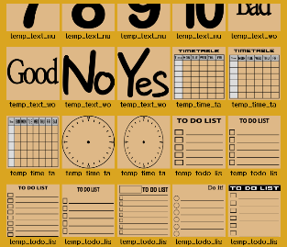 Preview 에서 80x80mm 이외의 사이즈로 저장된 메모 또는 템플릿의 경우 화면비율이 맞지 않아 일그러짐 | A |  | 금일 수정
10 | 새창 생성 위치 이동 | 새창 생성시 이전창 위치와 겹치지않도록 몇 px 이동 | B |  | 쓰레드 방식으로 변경후 업데이트 | `
11 | 메모 작성 후 스크린샷 캡쳐시 동작 | 작성 또는 불러온 메모가 있는 경우 스크린샷을 찍으면 현재창의 background 로 설정되도록 변경 | B |  | ~6/22 까지 수정
12 | 윈도우 재시작시 자동 실행 | 윈도우 종료시 자동 저장후 재시작시 자동 실행 | A | 자동 시작 레지스트리 적용중 | 구현에 필요한 일정 검토후 통보(~6/22)
13 | 하나의 프로세스만 생성 | 메모 추가시 프로세스가 아닌 쓰레드로 생성 | A |  | 구현에 필요한 일정 검토후 통보(~6/22)
14 | (Installer) 설치파일 roll-over description 오류 | 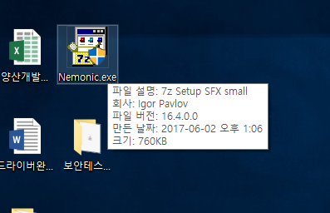 아래와 같이 표시 필요 ---------------------------------- 파일설명 : nemonic Installer 회사 : MANGOSLAB Co., Ltd 파일 버전 : 현재버전 표시(ex. 1.0.0) | C |  | ~6/22 까지 수정
15 | (Shortcut) 시작 > nemonic > nemonic 구조 변경 | Shortcut 의 nemonic 폴더이름을 MANGOSLAB 으로 변경 시작 > MANGOSLAB > nemonic | C |  | 금일 수정
16 | (Installer) 한글 O/S 에서 영문 문구로 나오고 있음 | 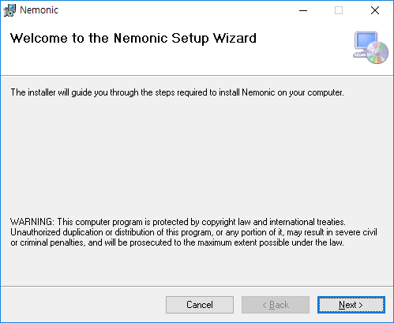 한글 O/S 에서 영문 문구가 나옴 | B |  | ~6/22 까지 수정
17 | Code Signing 적용 | 설치 파일 및 실행파일, dll 파일 등에 인증서 적용 | C |  | ~6/22 까지 수정
18 | 신규 String 적용 | 한글/영문 검수완료된 String 적용 | C |  | ~6/22 까지 수정
19 | 메모 확장자 변경 | .json 을 .nemo 로 변경 | C |  | ~6/22 까지 수정
20 | Template 로드시, 적절한 Page 로드 | Template 크기를 잘못 측정하여 Page 크기를 잘못 선택하는 버그 | A |  | ~6/22 까지 수정

